Table 1
ANUARIO ESTADISTICO INSTITUCIONAL AÑO 2012 Unidad de Estudios SERVICIO NACIONAL DE MENORES 2013
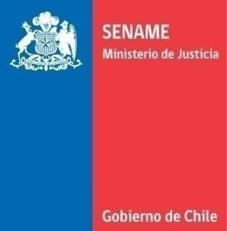
INDICE DE CONTENIDOS I. INTRODUCCION ...................................................................................................................... 5 II. RESUMEN EJECUTIVO............................................................................................................. 6 1. Antecedentes Área de Adopción............................................................................................ 6 2. Resumen Área de adopción. ................................................................................................... 6 3. Antecedentes Área de Protección de Derechos..................................................................... 7 4. Resumen Área de Protección de Derechos............................................................................. 7 5. Introducción Área de Justicia Juvenil .................................................................................... 18 6. Resumen Área de Justicia Juvenil.......................................................................................... 18 III. TABLAS AREA DE ADOPCION ................................................................................................ 26 1. Inicio de Causas de Susceptibilidad de Adopción ................................................................. 26 2. Enlaces nacionales e internacionales .................................................................................... 27 3. Familia de origen................................................................................................................... 28 4. Solicitantes para adopción .................................................................................................... 29 5. Regularizaciones.................................................................................................................... 32 6. Búsqueda de orígenes ..............................................

INDICE DE TABLAS Tabla 1: Número de niños/as con causa de susceptibilidad iniciada, según sexo y región .............................. 26 Tabla 2: Número de niños/as con causa de susceptibilidad iniciada, según edad y unidad operativa ............ 26 Tabla 3: Número de niños/as con causa de susceptibilidad iniciada, según causales invocadas en el tribunal. .......................................................................................................................................................................... 26 Tabla 4: Número de niños/as con enlace adoptivo, según sexo y región ........................................................ 27 Tabla 5: Número de niños/as con enlace adoptivo, según edad y unidad operativa....................................... 27 Tabla 6: Número de niños/as con enlace adoptivo, según edad y país de destino.......................................... 27 Tabla 7: Número de niños/as con enlace adoptivo nacional, según edad, Años 2008 – 2012 ........................ 28 Tabla 8: Número de niños/as con enlace adoptivo, según estado civil de solicitantes nacionales y unidad operativa. ......................................................................................................................................................... 28 Tabla 9: Número de personas en conflicto con su parentalidad atendidas según sexo y región .................... 28 Tabla 10: Número de personas en conflicto con su parentalidad atendidas, según edad y región ................. 29 Tabla 11: Número de personas en conflicto con su parentalidad atendidas según edad y unidad operativa. 29 Tabla 12: Número de personas/matrimonios consultantes para adopción, según situación matrimonial y región. .............................................................................................................................................................. 29 Tabla 13: Número de personas/matrimonios consultantes para adopción, según resultado consu

Tabla 45: Tipo de maltrato por edad y sexo ..................................................................................................... 53 Tabla 46: Tipo de maltrato por región y edad .................................................................................................. 54 Tabla 47: Tipo de maltrato por sexo, edad y región......................................................................................... 60 Tabla 48: Tipo de explotación sexual por región .............................................................................................. 73 Tabla 49: Tipo de explotación sexual por edad ................................................................................................ 73 Tabla 50: Tipo de explotación sexual por edad y sexo ..................................................................................... 73 Tabla 51: Tipo de explotación sexual por región y edad .................................................................................. 74 Tabla 52: Tipo de explotación sexual por región, edad y sexo ......................................................................... 77 Tabla 53: Peores formas de trabajo infantil por región, edad y sexo............................................................... 82 Tabla 54: Situación de calle por región, edad y sexo........................................................................................ 88 Tabla 55: Consumo de drogas por región, edad y sexo.................................................................................... 91 Tabla 56: Tipo de deserción escolar por región, edad y sexo........................................................................... 96 Tabla 57: Tipo de discapacidad en OCAS y AADD........................................................................................... 106 Tabla 58: Consumo de drogas en OCAS y AADD ............................................................................................ 106

I. INTRODUCCION El Servicio Nacional de Menores (SENAME) es un organismo del Estado, dependiente del Ministerio de Justicia, encargado de colaborar con el sistema judicial en lo que respecta a la implementación de medidas y programas para niños(as) y adolescentes que han sido vulnerados en sus derechos e infractores de ley. Fue creado por el Decreto Ley N° 2.465 del 10 de enero de 1979. La misión del Servicio es “Contribuir a la restitución de derechos de niños, niñas y adolescentes, vulnerados/as, así como a la responsabilización y reinserción social de los adolescentes infractores/as de ley, a través de prestaciones de calidad mediante una red de programas ejecutados directamente o por organismos colaboradores del Servicio” El Servicio desarrolla sus actividades considerando los mandatos emanados de los diversos tribunales del país y del Ministerio de Justicia. Su actuar se centra en tres grandes áreas: adopción, protección de derechos y justicia juvenil. El presente Anuario Estadístico Institucional del Servicio Nacional de Menores 2012, es producto de una intensa colaboración interdepartamental1 y compila información sobre las tres áreas de acción mencionadas, en un esfuerzo por poner a disposición de un público más amplio los principales antecedentes numéricos sobre su quehacer en el año 2012. El documento aborda las principales cifras respecto a ingresos, egresos y niños/as y adolescentes vigentes en los diversos programas de las áreas técnicas, que permiten al público dimensionar la atención otorgada por SENAME y caracterizar la misma. Además se incluye un resumen de cada área que releva aspectos interesantes para el análisis. Confiamos en que este documento contribuya efectivamente a los fines para los que fue concebido: constituirse en una herramienta de consulta y un recurso de información sobre resultados y procesos del quehacer del Servicio en sus áreas claves, entregando elementos

1 Coordinación general y edición: Alejandro Tsukame, Unidad de Estudios. Generación de la información: Teresita Fuentealba, Unidad de Estudios (datos de ingresos y egresos de justicia juvenil); Marianela Navarro y Karina Vega, Departamento de Planificación y Control de Gestión y administradoras de SENAINFO (datos de protección y vigentes de justicia juvenil); Claudio Muñoz y Leonardo Contreras, Departamento de Adopción (datos de adopción). Revisión y resumen de resultados: Claudio Muñoz y Leonardo Contreras, Departamento de Adopción; Ana Cáceres, Departamento de Protección de Derechos y Patricia Rojas, Departamento de Justicia Juvenil. A todos, gracias.

II. RESUMEN EJECUTIVO 1. Antecedentes Área de Adopción El objetivo de esta medida es proporcionar a un/a niño/a que haya sido legalmente declarado "susceptible de ser adoptado", (sea por la cesión, inhabilidad o abandono del cuidado parental), una familia estable que le permita crecer y desarrollarse adecuadamente, en un ambiente de protección y afecto. Con ello se espera reparar, en lo posible, el impacto que han dejado en él o ella las experiencias asociadas al abandono. La adopción restituye al/a niño/a su derecho a tener una familia definitiva, otorgándole la calidad de hijo/a respecto de los adoptantes desde el punto de vista legal, con todos los derechos que ello implica y sin ningún tipo de diferencia respecto de los hijos biológicos. En Chile, la adopción se encuentra regulada por la Ley N 19.620, del 5 de agosto de 1999; por su Reglamento, contenido en el DS N 944 de 2000, del Ministerio de Justicia y por el Convenio de La Haya sobre Protección del Niño y Cooperación en Materia de Adopción Internacional de 1993, ratificado por Chile en 1999. Lo más importante de este último cuerpo normativo es que coordina oficialmente las relaciones en materia de adopción entre los países que hayan ratificado dicho convenio, con el propósito de generar adopciones seguras entre el país de origen del niño/a y el país de recepción, que constituirá su residencia definitiva. La Ley 19.620 define en el artículo N° 7 que “El programa de adopción es el conjunto de actividades tendientes a procurar al menor un familia responsable. Estas actividades la realizarán el Servicio Nacional de Menores y los organismos acreditados ante éste a través de profesionales expertos y habilitados en esta área. Comprende principalmente el apoyo y orientación a la familia de origen del menor, la recepción y el cuidado de éste, la evaluación técnica de los solicitantes y la

2 Inicio del procedimiento judicial en tribunales para declarar la susceptibilidad de un/a niño/a, cuando el padre, la madre o las personas a quienes se haya confiado su cuidado se encuentren en situaciones tales como: inhabilidad moral o física para el cuidado personal, abandono, etc. El procedimiento puede ser iniciado a instancias del Sename o de Organismos Colaboradores.

Organismos Colaboradores corresponde a niños/as menores de 1 año, en contraste con Unidades Regionales de Adopción, en que más del 76% corresponde a mayores de 1 año. Llama la atención que el porcentaje de causas iniciadas en que se invoca exclusivamente la causal de inhabilidad aumenta en más de un 17% comparado con 2010. Los enlaces adoptivos, en más del 80% de los casos, corresponden a enlaces con solicitantes residentes en Chile, fundamentalmente matrimonios, con niños/as menores de 3 años. El tiempo de espera de los solicitantes nacionales –entre su declaración de idoneidad y el enlace con un niño/a- es de 9,5 meses, que se reduce a 7,6 meses cuando el nuevo hijo/a tiene 3 años o más y a 8 meses, cuando la tramitación se realiza por Organismos Colaboradores. En relación al subprograma Búsqueda de Orígenes- que consiste en entregar orientación en la búsqueda de sus familias de origen a personas que fueron adoptadas en el pasado-, el 71% de los usuarios que el año 2012 consultó por la posibilidad de conocer sobre sus orígenes, están actualmente residiendo en Chile. Más de dos tercios corresponden a interesadas de sexo femenino, aspecto que ha sido constante durante los últimos años. 3. Antecedentes Área de Protección de Derechos. El Área de Protección de Derechos desarrolla su oferta programática a través de proyectos ejecutados por organismos colaboradores acreditados, los que se distribuyen en 4 líneas subvencionables de acuerdo al artículo nº 3° de la Ley N° 20.032, sobre transferencia de recursos a la red de organismos colaboradores acreditados. Estas líneas son: Diagnóstico, Oficinas de Protección de Derechos (OPD), Programas y Residencias. Asimismo, el Servicio Nacional de Menores tiene centros que administra directamente (Centros de Reparación especializados), que cuentan con funcionarios del Servicio y con financia

PROGRAMAS | Total |  | %
PAD - programa de protección ambulatoria con discapacidad grave o profunda | 763 |  | 0.47%
FAE - programa de familia de acogida especializada | 4,125 |  | 2.53%
PIE - programa de intervención especializada | 7,030 |  | 4.31%
PEE - programa explotación sexual | 1,209 |  | 0.74%
PRM - programa especializado en maltrato | 10,775 |  | 6.61%
PEC - programa especializado en niños de la calle | 434 |  | 0.27%
PIB - programa de intervención breve | 29,211 |  | 17.93%
PRF - programa de fortalecimiento familiar | 196 |  | 0.12%
PRJ - programa de representación jurídica para niños, niñas y adolescentes víctima de delitos | 2,406 |  | 1.48%
PPC - programa prevención comunitaria | 7,583 |  | 4.65%
FAS - programa de familia de acogida simple | 996 |  | 0.61%
PIE - programa de intervención especializada (pie coordinado) | 1,701 |  | 1.04%
PAS - programa especializado para agresores sexuales | 224 |  | 0.14%
RESIDENCIAS | Total |  | %
Centros Residenciales Especializados (REN, REC, REP, REE, RED, RSP) | 3,811 |  | 2.34%
Centros residenciales para adolescente embarazada (RPA) | 514 |  | 0.32%
Centros Residenciales para discapacidad (RDG,RDD, RDF) | 1,624 |  | 1.00%
Centros Residenciales para lactantes, y para preescolares (CLA, CPE, RPL, RPP) |  | 2,110 |  | 1.30%
Centros residenciales para Mayores (RPM-CMA, REM) |  | 7,243 |  | 4.45%
RPR - Residencia de protección para lactantes hijos de madres internas en recintos penitenciarios |  | 326 |  | 0.20%
RPT - Residencia de protección para hijos/as de madres en comunidad terapéutica |  | 11 |  | 0.01%
D – DIAGNÓSTICO |  | Total |  | %
DAM – Diagnóstico |  | 31,605 |  | 19.40%
O – OPD |  | Total |  | %
OPD - Oficina de protección de derechos |  | 45,352 |  | 27.84%
ADMINISTRACIONES DIRECTAS |  | Total |  | %
CTD - Centro de tránsito y distribución con residencia |  | 3,675 |  | 2.26%

Table 5
Región | AD | Diagnóstico | OPD | Programas | Centros Residenciales | %
I de Tarapacá | - | 803 | 618 | 323 | 164 | 2.05%
II de Antofagasta | - | 1167 | 215 | 1057 | 233 | 2.88%
III de Atacama | - | 1017 | 483 | 1462 | 214 | 3.42%
IV de Coquimbo | - | 1711 | 1808 | 1151 | 346 | 5.40%
V de Valparaíso | 514 | 5137 | 2248 | 4289 | 944 | 14.13%
VI Región de O'Higgins | - | 2335 | 1345 | 1186 | 243 | 5.50%
VII del Maule | 157 | 1850 | 2126 | 1256 | 470 | 6.31%
VIII del Bío Bío | 329 | 2803 | 3444 | 3450 | 760 | 11.61%
IX de la Araucanía | 298 | 1678 | 2646 | 1085 | 375 | 6.55%
X de los Lagos | - | 1653 | 1670 | 1452 | 422 | 5.59%
XI Región de Aysén | - | 979 | 166 | 339 | 86 | 1.69%
XII de Magallanes | - | 474 | 387 | 600 | 76 | 1.65%
Metropolitana | 1427 | 6859 | 10074 | 7395 | 1333 | 29.15%
XIV de los Ríos | - | 861 | 141 | 450 | 153 | 1.73%
XV de Arica y Parinacota | - | 1101 | 295 | 624 | 154 | 2.34%
Fuente: DEPLAE Como se aprecia en el Gráfico 3, los egresados el año 2012 en las 4 líneas de acción y administración directa, totalizan 92.911 casos: De estos, sólo un 9% corresponde a centros residenciales (“Residencias” o “Administración directa”). El 91% restante corresponde a egresos en las líneas de “Diagnóstico” (33%), “OPD” (30%) y “Programas” (28%). Gráfico 3: Total de NNA por línea de acción y AD egresados, año 2012 Fuente: DEPLAE Sexo: De los 92.911egresados, un 52% son de sexo femenino (Gráfico 4) Gráfico 4: Total de egresados por sexo, 2012 Fuente: DEPLAE

  OPD (27666) Programas (26119) 30% 28% Otros 34% Centros Diagnóstico (30428) AD (2725) Residenciales (5973) 33% 3% 6%
 48% 52% Femenino (48398) Masculino (44513)

Table 7




Tabla 9: Causales de ingresos en NNA vigentes al 31 de diciembre 2012
Causal de Ingreso | AD | Diagnóstico | OPD | Programas | Centros Residenciales | Total general | %
Víctima de abuso sexual y maltrato | 237 | 61 | 9,124 | 19,616 | 3,789 | 32,827 | 46.84%
Inhabilidad de uno o ambos padres | 303 | 25 | 2,542 | 5,812 | 3,695 | 12,377 | 17.66%
Prevención | 174 | 14 | 2,092 | 7,003 | 227 | 9,510 | 13.57%
Medida de protección | 89 | 18 | 1,444 | 2,009 | 1,252 | 4,812 | 6.87%
Otro | 10 | 36 | 1,629 | 2,572 | 304 | 4,551 | 6.49%
Deserción escolar o sin acceso | 11 | 2 | 600 | 986 | 60 | 1,659 | 2.37%
Problema socioeconómico | 2 | - | 86 | 1,089 | 169 | 1,346 | 1.92%
Solicitud de diagnóstico | 2 | 1,026 | 1 | 11 | 7 | 1,047 | 1.49%
Niño de la calle o trabajo infantil | 79 | - | 103 | 705 | 142 | 1,029 | 1.47%
Falta y delitos no penalizables | 35 | - | 27 | 738 | 14 | 814 | 1.16%
Consumo y problemas con drogas | 8 | - | 2 | 54 | - | 64 | 0.09%
Niño en gestación (de la madre en red sename) | - | - | 36 | 1 | 17 | 54 | 0.08%
Fuente: DEPLAE Del Gráfico 7 se desprende que 887 casos han sido víctimas de explotación sexual comercial infantil (ESCI), de los cuales 747 vigentes son del género femenino (84%) y 140 del género masculino. Esto quiere decir que por cada 4 casos del género masculino, 27 casos del género femenino fueron víctimas de ESCI. Gráfico 7: Total de NNA victimas de ESCI vigentes al 31 de diciembre de 2012 Fuente: DEPLAE En relación a los tipos de explotación sexual infantil, está principalmente ligada al tópico “Víctima de explotación sexual comercial”, con 762 vigentes, equivalentes al 86% del total de vigentes (887) que registraron algún tipo de explotación sexual (Gráfico 9) Gráfico 6: Tipo de explotación sexual infantil de NNA vigente al 31 de diciembre 2012 Fuente: DEPLAE

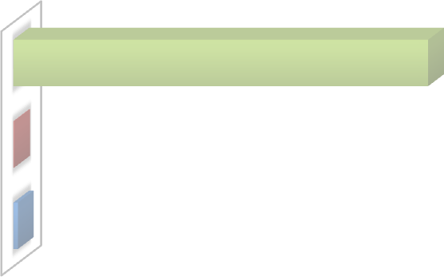 No registra ESCI (69203) 98,73% Masculina (140) 0,20% Femenino (747) 1,07%
 TRATA DE NIÑO/A CON FINES DE EXPLOTAC… 0,01% UTILIZACIÓN DE NIÑO/A PARA… 0,02% VICTIMA DE EXPLOTACION SEXUAL… 0,07% UTILIZACIÓN DE NIÑO/A EN ACTIVIDADES… 0,08% VÍCTIMA DE EXPLOTACIÓN SEXUAL… 1,09% NO REGISTRAN ESCI (69203) 98,73%

Table 8
5,55% del total de vigentes, mientras que un 3,7% “no asiste por expulsión del sistema…” (Gráfico 10) Gráfico 7: Deserción escolar de NNA al 31 de diciembre 2012 Fuente: DEPLAE Según el Gráfico 11, un 0,8% de los vigentes (551) ha sido víctima de las “Peores Formas de Trabajo Infantil” (PFTI), de los cuales 357 son del género femenino y 194 masculino. Gráfico 8: Total de NNA con PFTI vigente al 31 de diciembre 2012 Fuente: DEPLAE Un 2,35% (1.647) de los vigentes se encuentra en situación de calle (Gráfico 12), siendo la situación más frecuente la de “Niño o niña en la calle” (1.296 casos) Gráfico 9: NNA en situación de calle a nivel nacional vigentes al 31 de diciembre 2012 Fuente: DEPLAE

 Nunca ha sido inscrito en el sistema escolar 39 (0,06%)
No registran desercion escolar No corresponde- niño/a menor 5 años o… | 69 (0,10%) | 60809 (86,76%)
Deserción escolar por iniciativa propia o de la… | 179 (0,26%)
Desertor por iniciativa propia | 325 (0,46%)
No asiste | 774 (1,10%)
Desertor por iniciativa de los padres o tutores | 1384 (1,97%)
No asiste por expulsión del sistema escolar | 2620 (3,74%)
No asiste por falta de oferta escolar | 3891 (5,55%)
69539 (99,2% ) 357 (0,5%) 194 (0,3%) Femenino Masculino No registra PFTI
68443 (97,65%) 1296 (1,85%) 309 (0,44%) 7 (0,01%) 35 (0,05%) No registra Niño o niña situación de en la calle Niño o niña Nino de la calle de la calle calle o en la Niño/a de o calle en la calle (proyectos)

Table 9
se concentra en las regiones más pobladas de Chile (tabla 10) Tabla 10: NNA en situación de calle, vigentes al 31 de diciembre de 2012
Región | No registra | En la calle | De la calle | De la calle o en la calle | De la calle (proyectos) | %
I de Tarapacá | 933 | 28 | 9 | - | - | 1.38%
II de Antofagasta | 1718 | 17 | 8 | - | - | 2.49%
III de Atacama | 2193 | 37 | 1 | - | - | 3.18%
IV de Coquimbo | 2235 | 19 | 2 | - | - | 3.22%
V de Valparaíso | 7495 | 75 | 94 | - | - | 10.93%
VI Región de O'Higgins | 3149 | 55 | 4 | 1 | - | 4.58%
VII del Maule | 4197 | 42 | 18 | - | - | 6.07%
VIII del Bío Bío | 8440 | 171 | 10 | 2 | - | 12.30%
IX de la Araucanía | 3782 | 16 | 6 | - | - | 5.43%
X de los Lagos | 3545 | 80 | - | 1 | - | 5.17%
XI Región de Aysén | 852 | 4 | 1 | - | - | 1.22%
XII de Magallanes | 1167 | 6 | - | - | - | 1.67%
Metropolitana | 26106 | 711 | 153 | 3 | 35 | 38.53%
XIV de los Ríos | 1404 | 7 | - | - | - | 2.01%
XV de Arica y Parinacota | 1227 | 28 | 3 | - | - | 1.79%
Porcentaje | 97.65% | 1.85% | 0.44% | 0.01% | 0.05% | 100%
Fuente: DEPLAE Respecto del tema drogas (Gráfico 13), la causa de ingreso más frecuente (1080 casos) es “consumo/porte en lugares públicos o privados con previo concierto (art. 50)”. Gráfico 10: Situación con drogas de NNA vigentes al 31 de diciembre 2012 Fuente: DEPLAE En cuanto a nacionalidad, los niños y adolescentes extranjeros provienen principalmente de los 3 países limítrofes con Chile (Gráfico 14) Gráfico 11: Nacionalidad de NNA vigente al 31 de diciembre 2012 Fuente: DEPLAE

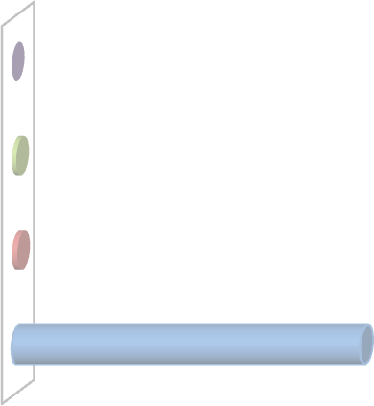 Consumo de drogas no especificado 19 (proyectos) (0,03%) Problemas de consumo de drogas 888 (1,27%) Consumo/porte en lugares publicos o 1080 priv. Con previo concierto (art. 50)… No registra problemas con drogas 68103 (97,17%)
69338 (98,93%) 182 307 (0,26%) 90 78 43 21 31 (0,44%) (0,13%) (0,11%) (0,06%) (0,03%) (0,04%)
originario, principalmente de etnia mapuche, equivalentes a un 6% del total de vigentes (gráfico 15). Gráfico 12: Etnia de NNA vigentes al 31 de diciembre de 2012 Fuente: DEPLAE 4.4. Comparación año 2011-2012 El año 2012 el total de atendidos aumentó en 350 casos. El comportamiento varió por cada línea de acción y AD. En Centros Residenciales, Administraciones Directas y OPD, los /as atendidos/as disminuyeron un 7,3, 6,9 y 4,2%, respectivamente. En cambio, en Programas y Diagnóstico, hubo un aumento de 4,9 y 2,4%, respectivamente. Gráfico 13: Comparación de atendidos año 2012 y 2011 Fuente: DEPLAE; Anuario Estadístico 2011

62531 (89,2%) 2574 4197 (6%) (3,7%) 369 (0,5%) 102 51 17 40 70 92 26 14 7

Table 10
180.000
160.000
140.000
120.000
100.000
80.000
60.000
40.000
20.000
0
-20.000
Comparación atendidos 2011 - 2012
Total
Atendidos 2012 162.924
Atendidos 2011 162.574
Dif % 0,22
Administ.
Directas 3.675
3.948
-6,91
Diagnóstico
OPD
Programas
31.605
30.857
2,42
45.352
47.327
-4,17
66.653
63.565
4,86
Centros
Residenciales 15.639
16.877
-7,34
5. Introducción Área de Justicia Juvenil En esta versión del anuario estadístico institucional, el área de Justicia Juvenil presenta los datos de ingresados, vigentes y egresados al área de justicia juvenil, de acuerdo con una nueva forma de recuento, cuyo detalle se puede encontrar en el anexo 1. En la siguiente tabla se resumen las cifras del año 2012, correspondientes a los datos de ingresados, vigentes y egresados. Tabla 1: Totales por categoría, año 2012
Categorías | Total
Ingresos totales | 12,813
Vigentes4 | 13,817
Egresos Totales | 18,780
6. Resumen Área de Justicia Juvenil A continuación se presentan algunos gráficos y tablas que contienen información general acerca de la población atendida en centros y programas del área de justicia juvenil de SENAME. 6.1 Ingresos a) Distribución por sexo y grupo de edad El Gráfico muestra que el 88,1% del total de ingresos del año corresponde a hombres y un 11,9% a mujeres. Además, en el grupo de 14 y 15 años es donde se presenta una mayor proporción de mujeres, con un 14,0% del total de ingresos en este tramo de edad. Esta proporción va disminuyendo a medida que aumenta la edad, observándose un 11,3% de mujeres en el grupo de 16 y 17 años y un 9,9% en el grupo de edad de 18 años o más. Gráfico 1: Distribución por sexo de ingresos por grupo de edad. Respecto de la distribución de ingresos por tramos de edad, la tabla 2 muestra que el 61,6% del total corresponden a adolescentes que al ingreso tenían entre 16 o 17 años de edad, constituyendo casi dos tercios del total. El grupo de 14 y 15 años de edad constituye un 26,9% del total y el grupo menormente representado es el de 18 años y más con un 11,4%.

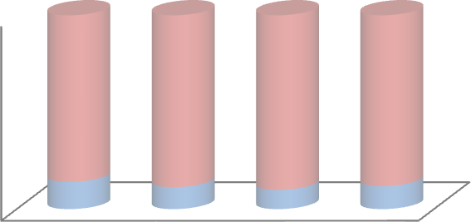 100% 80% 60% 86,0% 88,7% 90,1% 88,1% 40% 20% 14,0% 11,3% 9,9% 11,9% 0% 14-15 16-17 18 y más Total años años años Mujeres Hombres
4 Al 31 de diciembre de 2012.

Tabla 2: Ingresos por edad y sexo.

Table 11
Sexo Grupo de Edad al ingreso Total 14 – 15 años 16 – 17 años 18 años o más
482 Mujeres 31,73% | 892 58,72% |  | 145 9,55% |  | 1519 100%
2966 Hombres 26,26% | 7003 62,01% |  | 1325 11,73% |  | 11294 100%
3448 | 7895 |  | 1470 |  | 12813
Total 26,91% | 61.62% |  | 11.47% |  | 100%
b) Distribución por región En la distribución por región se observa que la Región Metropolitana tiene la mayor cantidad de ingresos con un 37% del total, seguido de Valparaíso con un 11,4% y Bio Bio, con un 7,7%. Las regiones extremas del país concentran los menores porcentajes: Aysén recibe al 1,2% del total de ingresos, Arica y Parinacota un 1% y la región de Magallanes un 0,9%. Gráfico 2: Ingresos por región. c) Distribución por modelo de atención5 La distribución de los ingresos por modelo de atención, representada en la tabla 3, muestra que el 90,0% del total de los ingresos a sanciones se produce a proyectos de atención en medio libre. En cuanto a las sanciones privativas de libertad (10,0% del total) existe una mayor representación de la medida de régimen semicerrado, con un 5,4% del total de ingresos a sanciones. Tabla 3: Ingresos por Modelo de Atención.

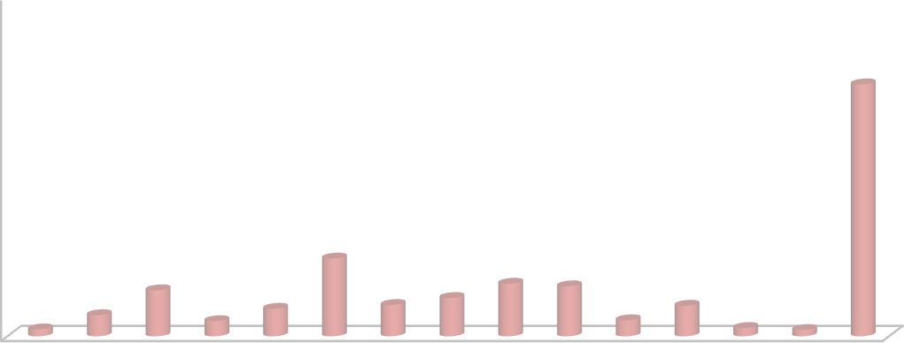 50% 45% 40% 37,09% 35% 30% 25% 20% 15% 11,44% 10% 6,77% 4,60% 5,63% 7,73% 7,35% 4,50% 1,01% 3,11% 2,22% 4,05% 2,36% 1,22% 0,92% 5% 0% XV I II III IV V VI VII VIII IX XIV X XI XII XIII
Modelo de Atención |  | Mujeres |  | Hombres |  | Totales
Internación Provisoria |  | 106 |  | 1673 |  | 1779
Medida Cautelar Ambulatoria |  | 384 |  | 3594 |  | 3978
Modelo de Atención |  | Mujeres |  | Hombres |  | Totales
Programa Salida Alternativa |  | 246 |  | 1407 |  | 1653
Modelo de Atención |  | Mujeres |  | Hombres |  | Totales | Porcentaje
Régimen Cerrado (CRC) |  | 16 |  | 365 |  | 381 | 4.61%
Régimen Semicerrado (CSC) |  | 14 |  | 432 |  | 446 | 5.40%
Programa Libertad Asistida |  | 166 |  | 1421 |  | 1587 | 19.21%
Programa Libertad Asistida Especial |  | 140 |  | 1870 |  | 2010 | 24.33%
Servicio en Beneficio a la Comunidad |  | 656 |  | 3180 |  | 3836 | 46.44%
Sub total sanciones |  | 992 |  | 7268 |  | 8260 | 100%
5 Las sumas de los ingresos de PSA, Medidas y Sanciones no coincide con la información de ingreso total, debido a que existen casos que ingresan a medidas y luego son agregados en ingreso a sanción por la misma causa.

d) Distribución por tipo de delito En la distribución por tipo de delito, se diferencia entre medidas y sanciones dado que, ambos datos no son sumatorios, al existir jóvenes que son contabilizados tanto en ingresos a medidas cautelares y, en el mismo año, ingresan a cumplir una sanción. En los ingresos al programa de salidas alternativas, internación provisoria y medida cautelar ambulatoria, los delitos más frecuentes son: robo con intimidación 14% y robo con violencia con un 12,8% del total de ingresos. En tercer lugar se observa el robo en lugar habitado o destinado a la habitación con un 12,6%. La internación provisoria y la medida cautelar ambulatoria aportan con la mayor cantidad de estos tipos de delitos. En cambio, en el programa de salidas alternativas el delito más frecuente es Robo en lugar no habitado, seguido del Hurto simple de media a menos de 4 UTM. Tabla 4: Ingresos por delito y modelo de atención. 20 delitos más frecuentes6.

Table 13
DELITO | CRC | CSC | PLA |  | PLE | SBC |  | Total | %
Robo con intimidación | 114 | 133 | 268 |  | 641 | 18 |  | 1174 | 14.46%
Hurto simple de media a menos de 4 UTM | 0 | 0 | 65 |  | 7 | 982 |  | 1054 | 12.98%
Robo en lugar habitado o destinado a la habitación | 93 | 92 | 201 |  | 403 | 43 |  | 832 | 10.25%
Robo con violencia | 66 | 94 | 151 |  | 467 | 13 |  | 791 | 9.74%
Robo en lugar no habitado | 6 | 23 | 140 |  | 66 | 382 |  | 617 | 7.60%
Receptación | 0 | 4 | 65 |  | 20 | 513 |  | 602 | 7.41%
Robo por sorpresa | 1 | 16 | 163 |  | 60 | 274 |  | 514 | 6.33%
Robo en bienes nacionales de uso público | 1 | 15 | 103 |  | 24 | 310 |  | 453 | 5.58%
Trafico de pequeñas cantidades (art. 4) | 0 | 3 | 70 |  | 26 | 53 |  | 152 | 1.87%
Hurto falta (494 bis código penal) | 0 | 0 | 16 |  | 1 | 132 |  | 149 | 1.84%
Hurto simple de 4 a 40 UTM | 0 | 2 | 20 |  | 5 | 117 |  | 144 | 1.77%
Lesiones menos graves | 0 | 0 | 18 |  | 4 | 100 |  | 122 | 1.50%
Homicidio | 46 | 17 | 14 |  | 42 | 2 |  | 121 | 1.49%
Porte ilegal de arma de fuego, municiones y otros | 0 | 1 | 45 |  | 22 | 45 |  | 113 | 1.39%
Daños simples | 1 | 0 | 1 |  | 0 | 95 |  | 97 | 1.19%
Porte de arma cortante o punzante (288 bis) | 0 | 0 | 10 |  | 2 | 85 |  | 97 | 1.19%
Lesiones graves | 0 | 0 | 31 |  | 20 | 31 |  | 82 | 1.01%
Amenazas simples contra personas y propiedades | 0 | 0 | 11 |  | 0 | 64 |  | 75 | 0.92%
Quebrantamiento | 18 | 2 | 33 |  | 8 | 4 |  | 65 | 0.80%
Robo de vehículo motorizado | 2 | 0 | 15 |  | 5 | 37 |  | 59 | 0.73%
Otros | 31 | 39 | 125 |  | 175 | 436 |  | 806 | 9.93%
Total | 379 | 441 | 1565 |  | 1998 | 3736 |  | 8119 | 100%
6.2 Vigentes a) Distribución por grupo de edad y sexo Del total de vigentes al 31 de diciembre de 2012, un 10,4% corresponde a mujeres y un 89,6% a hombres. Como sucede con los ingresos, la cantidad de mujeres es indirectamente proporcional a la edad. Según el gráfico 20, en el tramo de edad de 14 y 15 años hay un 11,6% de mujeres, en el tramo de 16 y 17 años representan un 10,9% y en el tramo de 18 años y más, el porcentaje desciende a un 9,7% del total. Gráfico 3: Distribución por sexo de vigentes por grupo de edad.
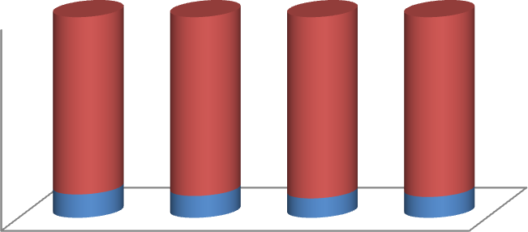 100% 80% 60% 40% 20% 0% 14-15 años 16-17 años 18 y más Total años Mujeres Hombres
88.4% |  |  |  | 89.1% |  |  | 90.3% | 89.6%
11.6% |  |  |  | 10.9% |  |  | 9.7% | 10.4%

Table 14
La tabla 6 muestra que un 53,8% del total de jóvenes vigentes tiene entre 16 y 17 años de edad. En esta categoría de edad, tanto los hombres como las mujeres constituyen los grupos mayormente representados con un 52,75% y un 53,87%, respectivamente. Al contrario de lo observado en los ingresos, los jóvenes vigentes de 18 años o más constituyen un 26,0% del total. Finalmente, los adolescentes entre 14 y 15 años de edad constituyen un 20,2% del total de vigentes. Tabla 6: Vigentes por edad y sexo.
Sexo |  | Grupo de Edad |  |  |  | Total
 | 14 – 15 años | 16 – 17 años |  | 18 años o más
Mujeres | 182 | 639 |  | 616 |  | 1437
 | 12.67% | 44.47% |  | 42.87% |  | 100%
Hombres | 1394 | 5235 |  | 5761 |  | 12380
 | 11.18% | 42.29% |  | 46.53% |  | 100%
Total | 1566 | 5874 |  | 6377 |  | 13817
 | 11.33% | 42.51% |  | 46.15% |  | 100%
Distribución por región La distribución regional de los jóvenes vigentes al 31 de diciembre de 2012, muestra que la región con mayor representación es la Metropolitana, con un 38,1%, seguida de Valparaíso (10,4%) y Bio Bio (7,8%). La mayor diferencia respecto de los ingresos se da en la región del Maule, que representa un 6,4% del total. Gráfico 4: Vigentes por región. b) Distribución por sanciones y medidas En la tabla 7 se observa que la sanción de libertad asistida especial presenta la mayor cantidad de jóvenes vigentes (3.985), seguida de los servicios en beneficio de la comunidad (2.543). En cuanto al porcentaje de ocupación, en total el sistema presenta un 105,5% de sobreocupación, siendo la medida cautelar ambulatoria y la sanción de libertad asistida, quienes presentan un mayor porcentaje de ocupación. Tabla 7: Plazas v/s Vigentes por Modelo de Atención

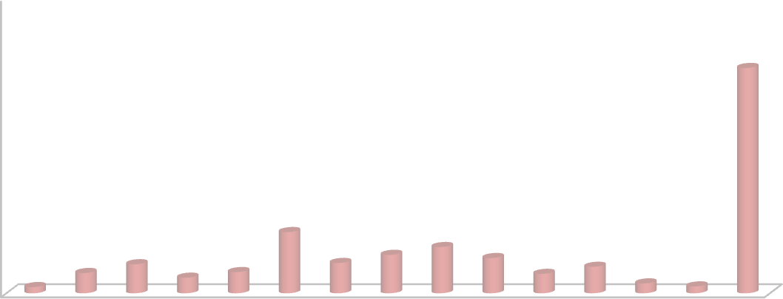 50% 45% 38,09% 40% 35% 30% 25% 20% 15% 10,35% 10% 4,91% 5,12% 6,49% 7,82% 5,96% 3,42% 2,63% 3,58% 3,28% 4,47% 1,66% 5% 1,05% 1,16% 0% XV I II III IV V VI VII VIII IX XIV X XI XII XIII
Modelo de Atención |  |  | Plazas |  | Total Vigentes |  | % de Ocupación
Régimen Cerrado (CIP - CRC) |  |  | 1656 |  | 1241 |  | 74.94%
Régimen Semicerrado |  |  | 496 |  | 641 |  | 129.23%
Programa Salida Alternativa |  |  | 2474 |  | 1840 |  | 74.37%
Medida Cautelar Ambulatoria |  |  | 1377 |  | 1836 |  | 133.33%
Programa Libertad Asistida |  |  | 1063 |  | 1731 |  | 162.84%
Programa Libertad Asistida Especial |  |  | 3919 |  | 3985 |  | 101.68%
Servicio en Beneficio Comunitario |  |  | 2107 |  | 2543 |  | 120.69%
Total |  |  | 13092 |  | 13817 |  | 105.54%

Table 15
6.3 Egresos a) Distribución por grupo de edad y sexo El ¡Error! No se encuentra el origen de la referencia. muestra que el 89,3% del total de egresos corresponde a hombres y un 10,7% a mujeres. En el grupo de 14 y 15 años la proporción de mujeres es la mayor, con un 13,8% del total. Esta proporción va disminuyendo a medida que aumenta la edad, observándose un 11,1% de mujeres en el grupo de 16 y 17 años y un 9,7% en el grupo de edad de 18 años o más. Gráfico 14: Distribución por sexo de egresos por grupo de edad. Respecto a los egresos por grupo de edad, según la tabla 10, el 45,93% del total corresponde a jóvenes de 18 años y más. El grupo de 16 y 17 años de edad constituye un 43,79% del total y el menormente representado es el de 14 y 15 años de edad con un 10,28%. Tabla 8: Egresos por edad y sexo

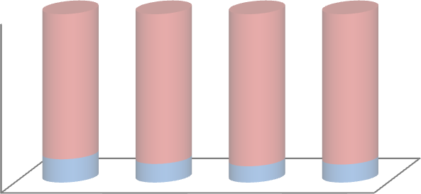 100% 80% 60% 86,2% 88,9% 90,3% 89,3% 40% 20% 13,8% 11,1% 9,7% 10,7% 0% 14-15 años 16-17 años 18 y más Total años Mujeres Hombres
 |  | Grupo de Edad Egresos
Sexo |  |  |  | Total
 | 14 – 15 años | 16 – 17 años | 18 años o más
Mujeres | 267 | 909 | 833 | 2009
 | 13.29% | 45.25% | 41.46% | 100%
Hombres | 1664 | 7315 | 7792 | 16771
 | 9.92% | 43.62% | 46.46% | 100%
Total | 1931 | 8224 | 8625 | 18780
 | 10.28% | 43.79% | 45.93% | 100%
b) Distribución por región
La Región Metropolitana concentra la mayor proporción de egresados, con un 35,9% del total. Le siguen Valparaíso con un 11,9% y Bio Bio con un 9,1%. Las regiones extremas del país concentran los porcentajes más bajos. En Arica y Parinacota los egresos son un 1,09% del total mientras que en Magallanes corresponden a un 1,18%.
Gráfico 15: Distribución de egresados por región c) Distribución por sanciones y medidas, según causal de egresos La tabla 9 muestra que la causal de egreso más común para las medidas cautelares de internación provisoria y ambulatoria es: “tribunal pone término a medida cautelar y aplica sanción”, con un 55,0% y 47,4%, respectivamente. En el caso del programa de salidas alternativas la causal de egreso más frecuente es: “tribunal decreta cumplimiento de la sanción o salida alternativa”, con un 60,2%. Es importante destacar el porcentaje de adolescentes que cumple una medida cautelar y que, posteriormente, no se le aplica ninguna sanción. En el caso de la internación provisoria este porcentaje alcanza el 18,0% y en el caso de la medida cautelar ambulatoria es de 19,3%. Tabla 9: Causales de egreso por medida.

Table 16
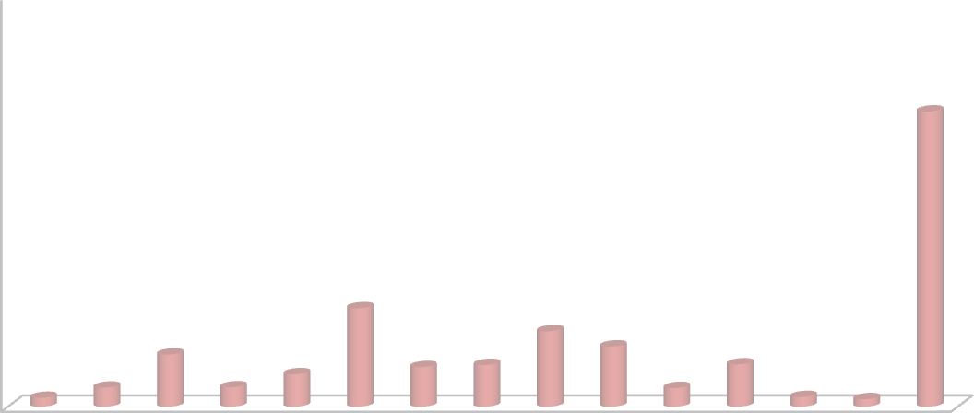 50% 45% 40% 35,94% 35% 30% 25% 20% 15% 11,99% 9,19% 7,34% 10% 6,35% 3,96% 4,83% 5,09% 5,15% 5% 1,09% 2,33% 2,36% 2,28% 1,18% 0,92% 0% XV I II III IV V VI VII VIII IX XIV X XI XII XIII
Causal de Egreso | CIP |  | MCA |  | PSA |  | TOTAL
Tribunal pone término a medida cautelar y aplica sanción | 994 | 55.07% | 2129 | 47.40% | 0 | 0.00% | 3123
Tribunal decreta cumplimiento de la sanción o salida alternativa | 8 | 0.44% | 22 | 0.49% | 1257 | 60.23% | 1287
Tribunal pone término a medida cautelar sin aplicar sanción | 326 | 18.06% | 867 | 19.30% | 2 | 0.10% | 1195
Tribunal decreta suspensión condicional del procedimiento | 4 | 0.22% | 607 | 13.51% | 6 | 0.29% | 617
Sobreseimiento definitivo | 6 | 0.33% | 133 | 2.96% | 465 | 22.28% | 604
Ingresa a otra medida o sanción y no puede cumplir ambas simultáneamente | 29 | 1.61% | 268 | 5.97% | 39 | 1.87% | 336
Tribunal pone término a medida cautelar en espera de sentencia | 109 | 6.04% | 165 | 3.67% | 0 | 0.00% | 274
Tribunal revoca la sanción | 118 | 6.54% | 3 | 0.07% | 98 | 4.70% | 219
Tribunal decreta sustitución de medida cautelar o sanción | 196 | 10.86% | 7 | 0.16% | 3 | 0.14% | 206
Nunca se establece contacto con el adolescente | 0 | 0.00% | 138 | 3.07% | 31 | 1.49% | 169
Incumplimiento de sanción o medida (sin pronunciamiento o resolución del tribunal) | 0 | 0.00% | 71 | 1.58% | 77 | 3.69% | 148
Sobreseimiento temporal | 0 | 0.00% | 34 | 0.76% | 67 | 3.21% | 101
Adolescente deja de asistir injustificadamente al PSA | 0 | 0.00% | 0 | 0.00% | 24 | 1.15% | 24
Tribunal decreta quebrantamiento | 7 | 0.39% | 0 | 0.00% | 12 | 0.57% | 19
Fallecimiento | 0 | 0.00% | 5 | 0.11% | 3 | 0.14% | 8
Fuga desde centro cerrado (CIP, CRC) | 3 | 0.17% | 0 | 0.00% | 0 | 0.00% | 3
Tribunal decreta remisión de la sanción | 0 | 0.00% | 0 | 0.00% | 3 | 0.14% | 3
Otras causales | 5 | 0.28% | 43 | 0.96% | 0 | 0.00% | 48
Total | 1805 | 100% | 4492 | 100% | 2087 | 100% | 8384
Por último, según la tabla 10, la causal de egreso más frecuente de sanciones es “Tribunal decreta cumplimiento de la sanción o salida alternativa”, con un 46,3% del total, seguido de “Tribunal decreta suspensión de la condena” que representa un 19,5%. En
tercer lugar, se sitúa “Ingresa a otra medida o sanción y no puede cumplir ambas simultáneamente”, que representa un 8,6%. Uno de los datos que merece especial atención es el alto número de jóvenes que presenta incumplimiento en la sanción de régimen semicerrado, alcanzando a 408 de un total de 1010 (aproximadamente un 40%). Tabla 10: Causales de egreso por sanción

